Sheet1
项目工作计划表-甘特图 |  |  | 2022 |  | 年 | 6 | 月 |  |  | 2022 |  | 年 | 7 | 月 |  |  | 2022 |  | 年 | 8 | 月 |  |  | 2022 |  | 年 | 9 | 月 |  |  | 2022 |  | 年 | 9 | 月

项目数据统计表 |  | 12个 | 日 | 一 | 二 | 三 | 四 | 五 | 六 | 日 | 一 | 二 | 三 | 四 | 五 | 六 | 日 | 一 | 二 | 三 | 四 | 五 | 六 | 日 | 一 | 二 | 三 | 四 | 五 | 六 | 日 | 一 | 二 | 三 | 四 | 五 | 六
 |  |  | 2022-05-29 | 2022-05-30 | 2022-05-31 | 2022-06-01 | 2022-06-02 | 2022-06-03 | 2022-06-04 | 2022-06-26 | 2022-06-27 | 2022-06-28 | 2022-06-29 | 2022-06-30 | 2022-07-01 | 2022-07-02 | 2022-07-31 | 2022-08-01 | 2022-08-02 | 2022-08-03 | 2022-08-04 | 2022-08-05 | 2022-08-06 | 2022-08-28 | 2022-08-29 | 2022-08-30 | 2022-08-31 | 2022-09-01 | 2022-09-02 | 2022-09-03 | 2022-08-28 | 2022-08-29 | 2022-08-30 | 2022-08-31 | 2022-09-01 | 2022-09-02 | 2022-09-03
 |  |  | 2022-06-05 | 2022-06-06 | 2022-06-07 | 2022-06-08 | 2022-06-09 | 2022-06-10 | 2022-06-11 | 2022-07-03 | 2022-07-04 | 2022-07-05 | 2022-07-06 | 2022-07-07 | 2022-07-08 | 2022-07-09 | 2022-08-07 | 2022-08-08 | 2022-08-09 | 2022-08-10 | 2022-08-11 | 2022-08-12 | 2022-08-13 | 2022-09-04 | 2022-09-05 | 2022-09-06 | 2022-09-07 | 2022-09-08 | 2022-09-09 | 2022-09-10 | 2022-09-04 | 2022-09-05 | 2022-09-06 | 2022-09-07 | 2022-09-08 | 2022-09-09 | 2022-09-10
 |  |  | 2022-06-12 | 2022-06-13 | 2022-06-14 | 2022-06-15 | 2022-06-16 | 2022-06-17 | 2022-06-18 | 2022-07-10 | 2022-07-11 | 2022-07-12 | 2022-07-13 | 2022-07-14 | 2022-07-15 | 2022-07-16 | 2022-08-14 | 2022-08-15 | 2022-08-16 | 2022-08-17 | 2022-08-18 | 2022-08-19 | 2022-08-20 | 2022-09-11 | 2022-09-12 | 2022-09-13 | 2022-09-14 | 2022-09-15 | 2022-09-16 | 2022-09-17 | 2022-09-11 | 2022-09-12 | 2022-09-13 | 2022-09-14 | 2022-09-15 | 2022-09-16 | 2022-09-17
 |  |  | 2022-06-19 | 2022-06-20 | 2022-06-21 | 2022-06-22 | 2022-06-23 | 2022-06-24 | 2022-06-25 | 2022-07-17 | 2022-07-18 | 2022-07-19 | 2022-07-20 | 2022-07-21 | 2022-07-22 | 2022-07-23 | 2022-08-21 | 2022-08-22 | 2022-08-23 | 2022-08-24 | 2022-08-25 | 2022-08-26 | 2022-08-27 | 2022-09-18 | 2022-09-19 | 2022-09-20 | 2022-09-21 | 2022-09-22 | 2022-09-23 | 2022-09-24 | 2022-09-18 | 2022-09-19 | 2022-09-20 | 2022-09-21 | 2022-09-22 | 2022-09-23 | 2022-09-24
 |  |  | 2022-06-26 | 2022-06-27 | 2022-06-28 | 2022-06-29 | 2022-06-30 | 2022-07-01 | 2022-07-02 | 2022-07-24 | 2022-07-25 | 2022-07-26 | 2022-07-27 | 2022-07-28 | 2022-07-29 | 2022-07-30 | 2022-08-28 | 2022-08-29 | 2022-08-30 | 2022-08-31 | 2022-09-01 | 2022-09-02 | 2022-09-03 | 2022-09-25 | 2022-09-26 | 2022-09-27 | 2022-09-28 | 2022-09-29 | 2022-09-30 | 2022-10-01 | 2022-09-25 | 2022-09-26 | 2022-09-27 | 2022-09-28 | 2022-09-29 | 2022-09-30 | 2022-10-01
 |  |  | 2022-07-03 | 2022-07-04 | 2022-07-05 | 2022-07-06 | 2022-07-07 | 2022-07-08 | 2022-07-09 | 2022-07-31 | 2022-08-01 | 2022-08-02 | 2022-08-03 | 2022-08-04 | 2022-08-05 | 2022-08-06 | 2022-09-04 | 2022-09-05 | 2022-09-06 | 2022-09-07 | 2022-09-08 | 2022-09-09 | 2022-09-10 | 2022-10-02 | 2022-10-03 | 2022-10-04 | 2022-10-05 | 2022-10-06 | 2022-10-07 | 2022-10-08 | 2022-10-02 | 2022-10-03 | 2022-10-04 | 2022-10-05 | 2022-10-06 | 2022-10-07 | 2022-10-08

序号 | 项目名称 | 开始日期 | 结束日期 |  |  | 重要程度 |  |  | 2022-07-01 | 2022-07-02 | 2022-07-03 | 2022-07-04 | 2022-07-05 | 2022-07-06 | 2022-07-07 | 2022-07-08 | 2022-07-09 | 2022-07-10 | 2022-07-11 | 2022-07-12 | 2022-07-13 | 2022-07-14 | 2022-07-15 | 2022-07-16 | 2022-07-17 | 2022-07-18 | 2022-07-19 | 2022-07-20 | 2022-07-21 | 2022-07-22 | 2022-07-23 | 2022-07-24 | 2022-07-25 | 2022-07-26 | 2022-07-27 | 2022-07-28 | 2022-07-29 | 2022-07-30 | 重要程度 | 项目数量
1 | 项目1 | 2022-07-01 | 2022-07-08 |  |  | 高 |  |  |  |  |  |  |  |  |  |  |  |  |  |  |  |  |  |  |  |  |  |  |  |  |  |  |  |  |  |  |  |  | 高 | 6
2 | 项目2 | 2022-07-04 | 2022-07-12 |  |  | 高 |  |  |  |  |  |  |  |  |  |  |  |  |  |  |  |  |  |  |  |  |  |  |  |  |  |  |  |  |  |  |  |  | 中 | 3
3 | 项目3 | 2022-07-06 | 2022-07-15 |  |  | 中 |  |  |  |  |  |  |  |  |  |  |  |  |  |  |  |  |  |  |  |  |  |  |  |  |  |  |  |  |  |  |  |  | 低 | 3
4 | 项目4 | 2022-07-08 | 2022-07-18 |  |  | 低
5 | 项目5 | 2022-07-10 | 2022-07-21 |  |  | 高
6 | 项目6 | 2022-07-12 | 2022-07-24 |  |  | 高
7 | 项目7 | 2022-07-15 | 2022-07-27 |  |  | 中
8 | 项目8 | 2022-07-18 | 2022-07-31 |  |  | 低
9 | 项目9 | 2022-07-12 | 2022-07-24 |  |  | 高
10 | 项目10 | 2022-07-15 | 2022-07-27 |  |  | 高
11 | 项目11 | 2022-07-18 | 2022-07-31 |  |  | 中
12 | 项目12 | 2022-07-15 | 2022-07-27 |  |  | 低

使用说明
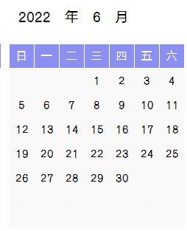
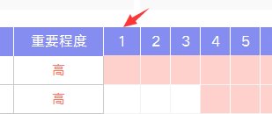
稻壳儿表格模板使用说明
（本页为说明页，用户使用模板时可删除本页内容）

01
基础操作指南
中文｜字体名称
汉仪碑刻黑W
中文｜字体名称
汉仪旗黑 55简
02
字体说明

· 如何撤销工作表保护？
1、选中对应工作表。
2、点击：「审阅---撤销工作表」保护。

· 如何增加行数？
1、选中最后一行，鼠标放在选中区域右下角。
2、当鼠标箭头变成黑色十字形时，点击鼠标左键下拉即可。

【说明】
模板中使用的字体仅限于个人学习、研究或欣赏目的使用，如需商用请您自行向版权方购买、获取商用版权。


· 请在此处输入表格使用说明问题。
1、下拉选择重要程度。
2、根据重要程度进度条自动生成不同颜色。
3、更改年月，日期自动更新
4、更改第一个日期，其他日期自动生成；

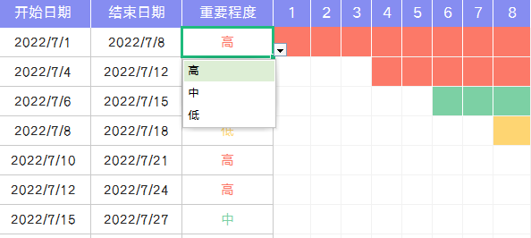
03
素材说明
无

